Planilha1
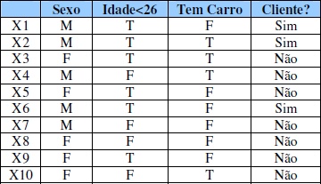
 | Sexo
 | Sim | Não
M | 1.00 | 0.29
F | 0.00 | 0.71
Total | 3.00 | 7.00

 | Idade<26
 | Sim | Não
T | 1.00 | 0.43
F | 0.00 | 0.57
Total | 3.00 | 7.00

 | Tem Carro
 | Sim | Não
F | 0.67 | 0.57
T | 0.33 | 0.43
Total | 3.00 | 7.00

 | Prior
 | Sim | Não
Prob. | 0.3 | 0.70

Calcule, usando os conceitos do Naive-bayes, a probabilidade de ser assinante ou não da revista para a seguinte
instância:
<sexo=M; idade>26; Tenha carro>
P(C|X)=P(C)*P(x1|C)*P(x2|C)*.....*P(xn|C) |  |  |  |  | Normalizando
P(Sim|X)=0,3*1,0*0,0*0,33 |  |  | = | 0 | 0.000
P(Não|X)=0,7*0,29*0,57*0,43 |  |  | = | 0.0497553 | 1.000
R: Esta instancia não é assinante da revista.

